APENDICES Y OTROS
 | FORMATO DE REQUIERIMIENTOS | Código:
 | PORYECTO: CHEFCITO | Versión: 2.0 | IEEE 380
 |  | Fecha: 01-03-2015 | 2023-06-14
 |  | Página: 4 de 4
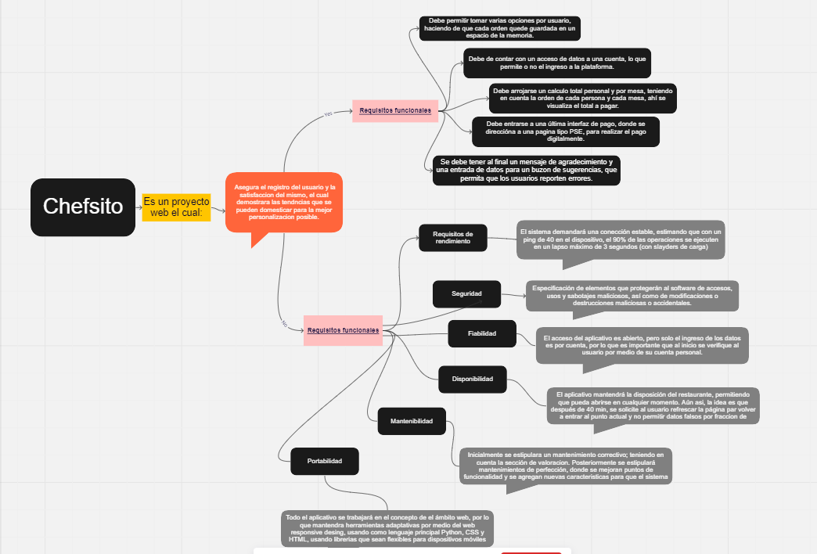

https://miro.com/app/board/uXjVMexwmDo=/?share_link_id=623963324722

